UML
クラス図（UML形式）

class Pet
+ name: String
+ age: int
+ type: String
+ static COUNT: int
+ eat() : void

enum sex
male
femal
Interface Run
+ run() : void
Interface Fly
+ fly() : void

class Dog
+ eat() : 吃狗粮
class Cat
+ eat() : 吃猫粮
class Bird
+ eat() : 吃鸟粮

 |  | 1 |  | 2 | 3

 | アクティビティ図（UML形式） |  | 受付機能

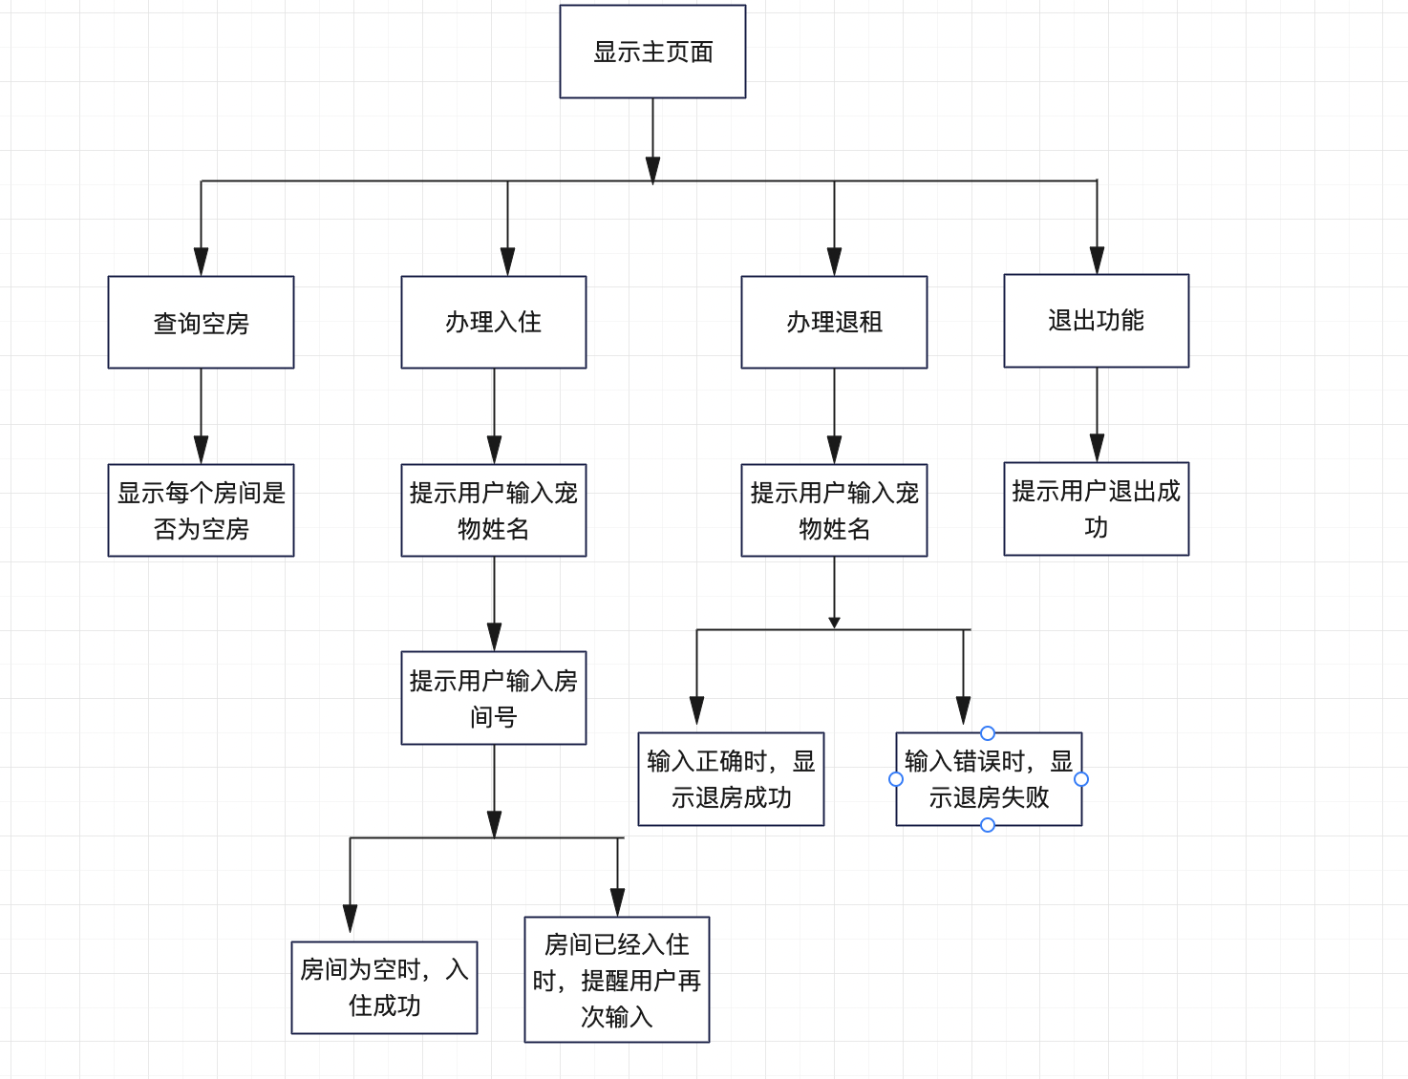

查询

入住

退房

オブジェクト生成

BK
